Sheet1
SkinCare
1/2
SkinCare
2/2
SkinCare
2/2
SkinCare
2/2
SkinCare
2/2
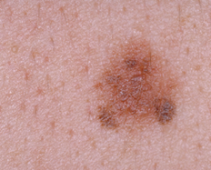

SkinCare
SkinCare
1. Bạn có bị ngứa không?

2. Bạn có bị...?
Email

3. Bạn có bị...?
Ảnh vùng da nghi ngờ mắc bệnh
Chụp ảnh
Password
4. Bạn có bị...?
Chọn ảnh từ Thư Viện
Forgot Password?

LOGIN
5. Bạn có bị...?

Sign Up
SEND
SEND

SkinCare
Chọn ảnh từ Thư Viện
0/10
SkinCare
2/2

Full Name

Phone Number

Email
Vui lòng chụp thêm ảnh. Số lượng ảnh từ 5-10

Password

Confirm Password

SIGN UP
SEND

